address
STM32F103C8 | Flash | 64K
 | RAM | 20K

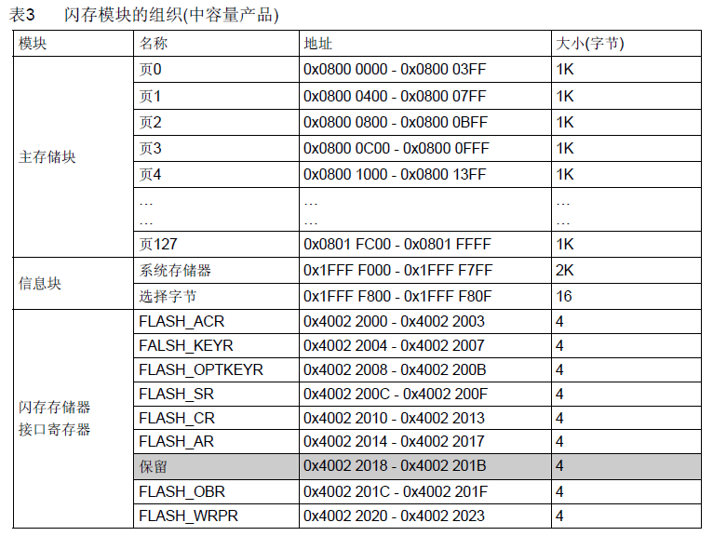

 |  |  | 0xFFFFFFFF

 |  |  | 0x20005000

 |  |  | 0x5000 | RAM

 |  |  | 0x20000000

 |  |  | 0x08010000 |  | pagge 64 | misc | 0x0800FC00 ~ 0x08010000 | 1
 |  |  |  | FLASH |  |  | 0800FFBFF

 |  |  |  |  |  | APP |  | 43
 |  |  | 0x10000 | 64K
 |  |  |  |  |  |  | 0x08005000
 |  |  |  |  | pagge 20 |  | 0x08004FFF
 |  |  |  |  | … … | bootloader |  | 20
 |  |  | 0x08000000 |  | pagge 0 |  | 0x08000000

 |  |  | 0x00000000

flow
fl

start

 |  |  |  | 问题
 |  |  |  |  | 1. Flash 的读写操作
 |  |  |  |  | 2. uart 固件传输
初始化

MISC
升级
 |  |  |  |  | check_misc
 |  |  |  |  | get_args
 |  |  | uart传输bin固件 |  |  | install_firmware
 |  | 读取MISC分区的信息 |  |  |  | finish_update

 | check | ？ 0xCAFEBABE
 | CMD | 0xBEEFBEEF

启动APP

修改异常向量表

